Sheet1
OOD |  |  |  |  | １１.プログラム機能設計書 |  |  |  |  |  |  |  |  |  |  |  |  |  |  |  |  |  |  |  |  |  |  |  | 2/30
システム名： 社内SNSシステム |  |  |  |  |  |  |  |  |  |  | 機能名： アドバイス機能（機能ID:） |  |  |  |  |  |  |  |  |  |  |  |  |  | 作成日： 2013/1１/1２ |  |  |  | 作成者： 鈴木健太

 | 【１－１．概要説明】
 |  |  | ・知りたい内容を項目（質問、情報）とし送信
 |  |  | ・項目（質問、情報）に情報、返答で応える

 | 【１－２．画面レイアウト定義】
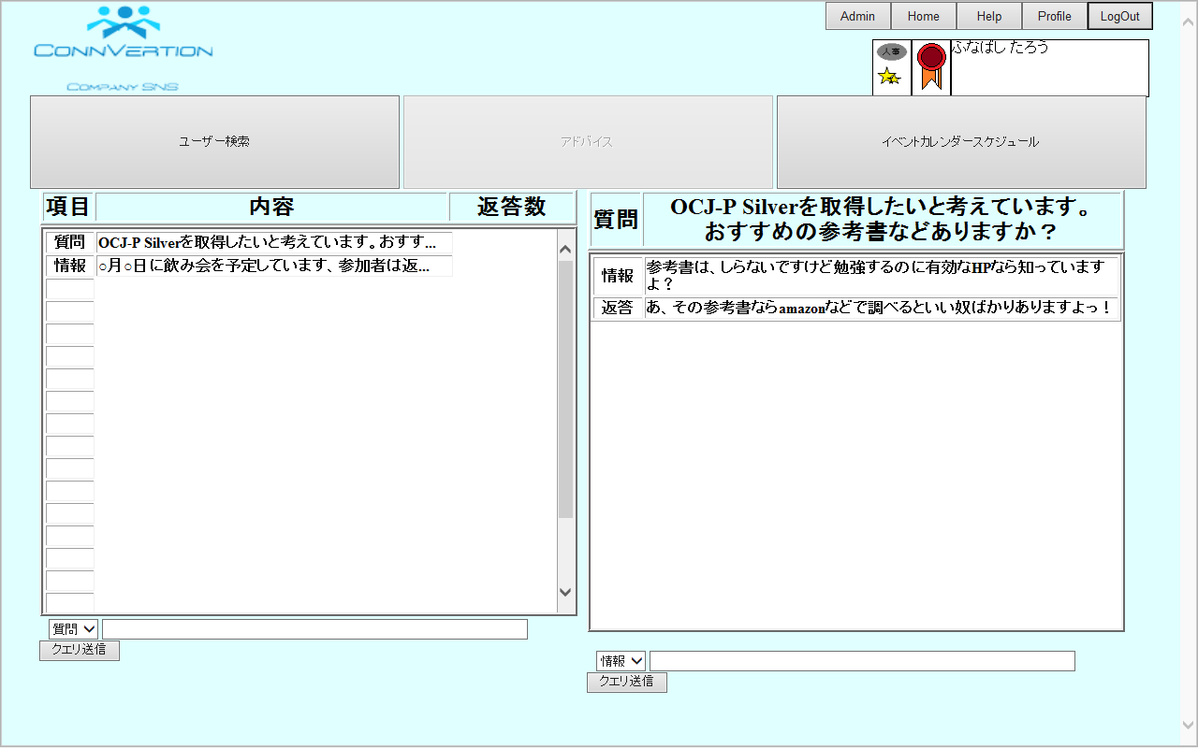

(2)
(3)
(7)

(1)

(8)
(9)

(4)
(5)
(6)
(10)
(11)

(12)

 | 【１－３．画面項目定義】
 |  | 番号 | 項目名 |  |  |  |  | 項目名（英字） | 属性 |  | 型 | 桁数 (Byte) | I/O | 必須チェック | 入力制限 |  |  |  |  | 表示形式 （編集仕様） | DBアクセス | 対応テーブルカラム |  | 詳細
 |  |  |  |  |  |  |  |  |  |  |  |  |  |  | かな | カタカナ | 英字 | 数値
 |  | (1) | 投稿種別 |  |  |  |  | question | label |  | String | - | O | - | - | - | - | - |  | - | （１） | 投稿属性表、投稿ID |  | 困っていることなど他人に聞きたいことがあるときに表示する。
 |  | (2) | 内容 |  |  |  |  | content | label |  | String | - | O | - | - | - | - | - |  | - | （１） | 投稿表、投稿内容 |  | 伝えたい内容を表示する
 |  | (3) | 返答数 |  |  |  |  | count | count |  | String | - | O | - | - | - | - | - |  | - | （１） | 投稿表、返答数 |  | 質問・情報に対して返答されている数値が表示される。
 |  | (4) | 項目選択１ |  |  |  |  | select1 | select |  | String | - | I | - | - | - | - | - |  | - | （２） | 投稿表、項目ID |  | 項目（質問か情報）を選択する。
 |  | (5) | 内容記入 |  |  |  |  | content text1 | text |  | String | - | I | - | - | - | - | - |  | - | （２） | 投稿表、投稿内容 |  | 自分の聞きたい情報、又は、他人に伝えたい内容を記入する。
 |  | (6) | 内容送信 |  |  |  |  | transmission1 | button |  | String | - | ‐ | - | - | - | - | - |  | - |  |  |  | (6)の内容を送信する。
 |  | (7) | 内容（本文） |  |  |  |  | content text2 | label |  | String | - | ‐ | - | - | - | - | - |  | - | （１） | 投稿表、投稿内容 |  | 内容を表示する。
 |  | (8) | 項目（情報） |  |  |  |  | information2 | label |  | String | - | O | - | - | - | - | - |  | - | （３） | 投稿属性表、投稿ID |  | 答えとまでは言わないがヒントになるものを伝えるときに表示する。
 |  | (9) | 内容（返答） |  |  |  |  | conten reply | label |  | String | - | O | - | - | - | - | - |  | - | （３） | 返答表、返答NoID |  | 返答を表示する。
 |  | (10) | 項目選択２ |  |  |  |  | select2 | select |  | String | - | I | - | - | - | - | - |  | - | （４） | 返答表、項目ID |  | 項目（情報か返答）を選択する。
 |  | (11) | 返答記入 |  |  |  |  | reply text | text |  | String | - | I | - | - | - | - | - |  | - | （４） | 返答表、返答内容 |  | 相手の知りたい情報や答えを記入する。
 |  | (12) | 返答送信 |  |  |  |  | transmission2 | button |  | String | - | ‐ | - | - | - | - | - |  | - |  |  |  | (13)の内容を送信する。

 | 【１－４．入力パラメータ】

 |  | № | ID |  |  |  | 名称 |  |  | 説明
 |  | 1 | content text1 |  |  |  | 内容記入 |  |  | 聞きたい情報、伝えたい内容を記入
 |  | 2 | reply text |  |  |  | 返答記入 |  |  | 内容に対して情報や、答えを記入

 | 【１－５．イベント詳細定義】

 |  | № | イベント／条件 |  |  |  |  |  | 処理内容 |  |  |  |  |  |  |  |  |  |  |  |  |  | 実施日 |  |  | 結果 | 実施日 | 結果 | 実施日 | 結果
 |  | 1 | 内容送信押下時 |  |  |  |  |  | 【表示処理】
 |  |  |  |  |  |  |  |  |  | １．質問記入で記入したものを左側の一覧の一番上に表示する。
 |  |  |  |  |  |  |  |  |  | 2.投稿表に入力された内容をDBに登録する。

 |  | 2 | 返答送信押下時 |  |  |  |  |  | 【表示処理】
 |  |  |  |  |  |  |  |  |  | １．返答記入で記入したものを右側の一番上に表示する。
 |  |  |  |  |  |  |  |  |  | 2.返答表に入力された内容をDBに登録する。

 | 【１－６．DBアクセス】

 |  | (1)アドバイス機能の初期表示 |  |  |  |  |  |  |  |  |  |  |  |  | （４）投稿内容送信
 |  |  |  | 取得カラム名 |  |  |  |  |  |  |  |  |  |  |  |  | 登録カラム名
 |  |  |  |  |  | 投稿表.投稿内容 |  |  |  |  |  |  |  |  |  |  |  |  | 投稿表.投稿内容
 |  |  |  |  |  | 投稿表.返答数 |  |  |  |  |  |  |  |  |  |  |  |  | 投稿表.投稿NoID
 |  |  |  |  |  | 投稿表.投稿NoID |  |  |  |  |  |  |  |  |  |  |  |  | 返答表.投稿NoID
 |  |  |  |  |  | 投稿属性.項目 |  |  |  |  |  |  |  |  |  |  |  |  | 返答表.項目ID
 |  |  |  | 検索対象テーブル名 |  |  |  |  |  |  |  |  |  |  |  |  |  |  | 返答表.返答内容
 |  |  |  |  |  | 投稿表 |  |  |  |  |  |  |  |  |  |  |  |  | 返答表.返答NoID
 |  |  |  |  |  | 投稿属性表
 |  |  |  | 検索条件 |  |  |  |  |  |  |  |  |  |  |  |  | 検索対象テーブル名
 |  |  |  |  |  | 投稿表.項目ID＝投稿属性表.項目ID |  |  |  |  |  |  |  |  |  |  |  |  | 投稿表

 |  | (2)アドバイス内容送信
 |  |  |  | 登録カラム名
 |  |  |  |  |  | 投稿表.投稿内容
 |  |  |  |  |  | 投稿表.返答数
 |  |  |  |  |  | 投稿表.投稿NoID
 |  |  |  |  |  | 投稿属性.項目
 |  |  |  | 登録対象テーブル名
 |  |  |  |  |  | 投稿表

 |  | （3）返答内容表示
 |  |  |  | 取得カラム名
 |  |  |  |  |  | 返答表.返答内容
 |  |  |  |  |  | 返答表.返答NoID

 |  |  |  | 検索対象テーブル名
 |  |  |  |  |  | 返答表
 |  |  |  | 検索条件
 |  |  |  |  |  | 返答表.投稿NoID＝選択された投稿NoID

